상품제안서
브리츠 BA-C7 PLUS 블루투스스피커 라디오 | 상품코드: S28253

 |  |  |  |  |  |  | 02-713-8555 | www.synergygift.co.kr
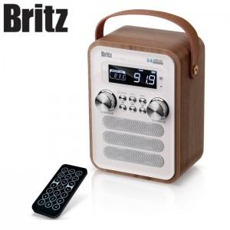

【상세/제작정보】

【인쇄/포장옵션】 | 레이저, 스티커 / 포장지포장

【공급단가】 | 수량 | 20~ | 100~ | 500~ | 1,000~ | 2,000~
*VAT별도 | 단가 | 58,900원 | 56,720원 | 54,540원 | 52,360원 | 51,050원

【상품 URL】 | https://www.synergygift.co.kr:443/src/goods_detail.php?gdno=28253

